Equipo


Administración de Riesgos
Proyecto Final
Equipo:
Isabela Torres- Septien Uribe
Samuel Gomez Jimenez
Regina Espinoza Preciado
Ana Paula Moreno Haro
Prof:
Abrham Oceguera Gomez
2026-05-15

VaR Crédito
Expected Shortfall | $187.80
VaR de crédito | $142.51
Expected Loss | $14.73
UCL | $127.78
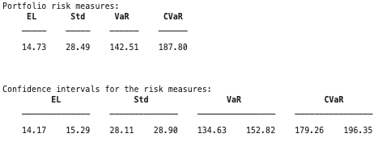

Capital real aportado | 400
utilidades reinvertidas | 124
Capital total | 524
UCL | 127.78
Excedente | 396.22 | Cumple la regulación

